Bond
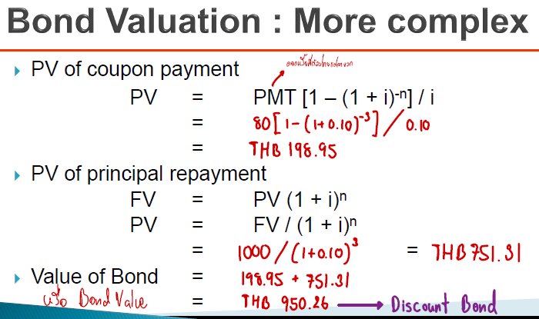
Bond Valuation |  | ประเภทของ Bond |  | หาอัตราดอกเบี้ยที่แท้จริง |  | Zero-coupon Bond เช่น ตั๋วเงิน |  | Current Yield อัตราผลตอบแทนปัจจุบัน
Face Value(มูลค่าหน้าตั๋ว) | $1,000.00 | - | - | r | 5.50% | Face Value (มูลค่าหน้าตั๋ว) | $1,514.67 | Market price (ราคาตลาดของตราสารหนี้) | $8,700.00
t (จำนวนปี) | 3 | Premium Bond | Coupon Rate > Required Rate of Return | m | 4 | Bond Value (มูลค่าของหุ้นกู้) | $500.00 | Face Value (มูลค่าหน้าตั๋ว) / Par value | $9,000.00
m (จำนวนงวด/ปี) | 2 | - | - | Effective Interest Rate (re) อัตราดอกเบี้ยที่แท้จริง | 5.61% | t | 18 | Coupon rate (อัตราดอกเบี้ยหน้าตั๋ว) | 4.50%
Coupon Rate (อัตราดอกเบี้ยที่ระบุไว้) | 7.25% |  |  |  |  | i | 6.35% | อัตราผลตอบแทนปัจจุบัน (Current Yield) | 4.66%

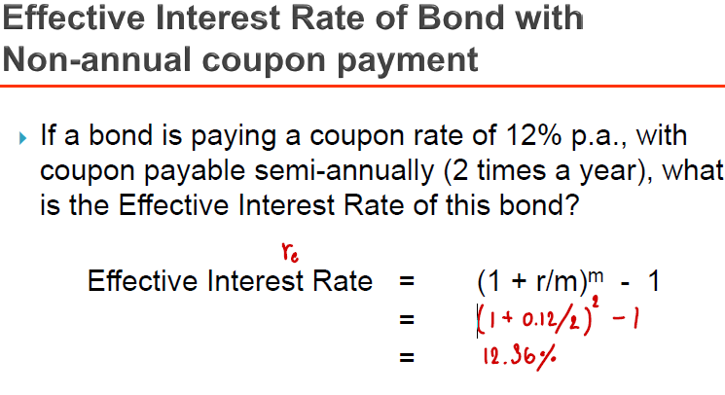
Required Rate of Return (อัตราผลตอบแทนที่ต้องการ) / YTM | 6.50% |  |  |  |  | m | 1
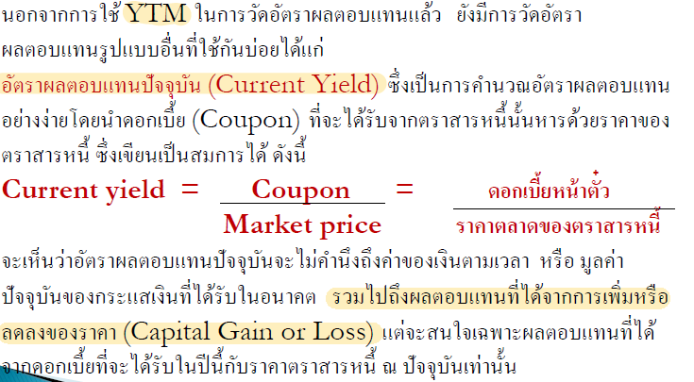
Coupon Payment (PMT) / Interest (ดอกเบี้ย) | $36.25 |  |  |  |  | หาอัตราผลตอบแทนกระทั่งถึงกำหนดไถ่ถอน | 6.35%
PV of coupon payment (ที่ต้องจ่ายทุกปี) | $194.76 |  |  |  |  | หา Bond Value หรือ มูลค่าของหุ้นกู้ | 500.08
PV of principal repayment (เงินต้นที่ต้องจ่ายคืนเมื่อครบกำหนด) | $825.39
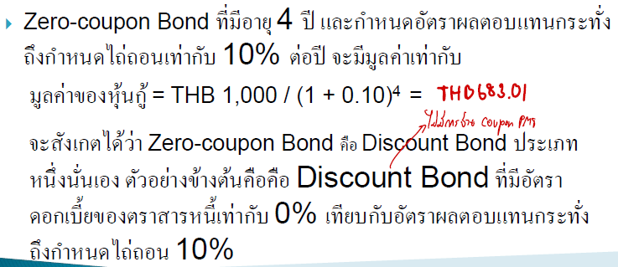
Value of Bond(มูลค่าของหุ้นกู้) | $1,020.15

IRR
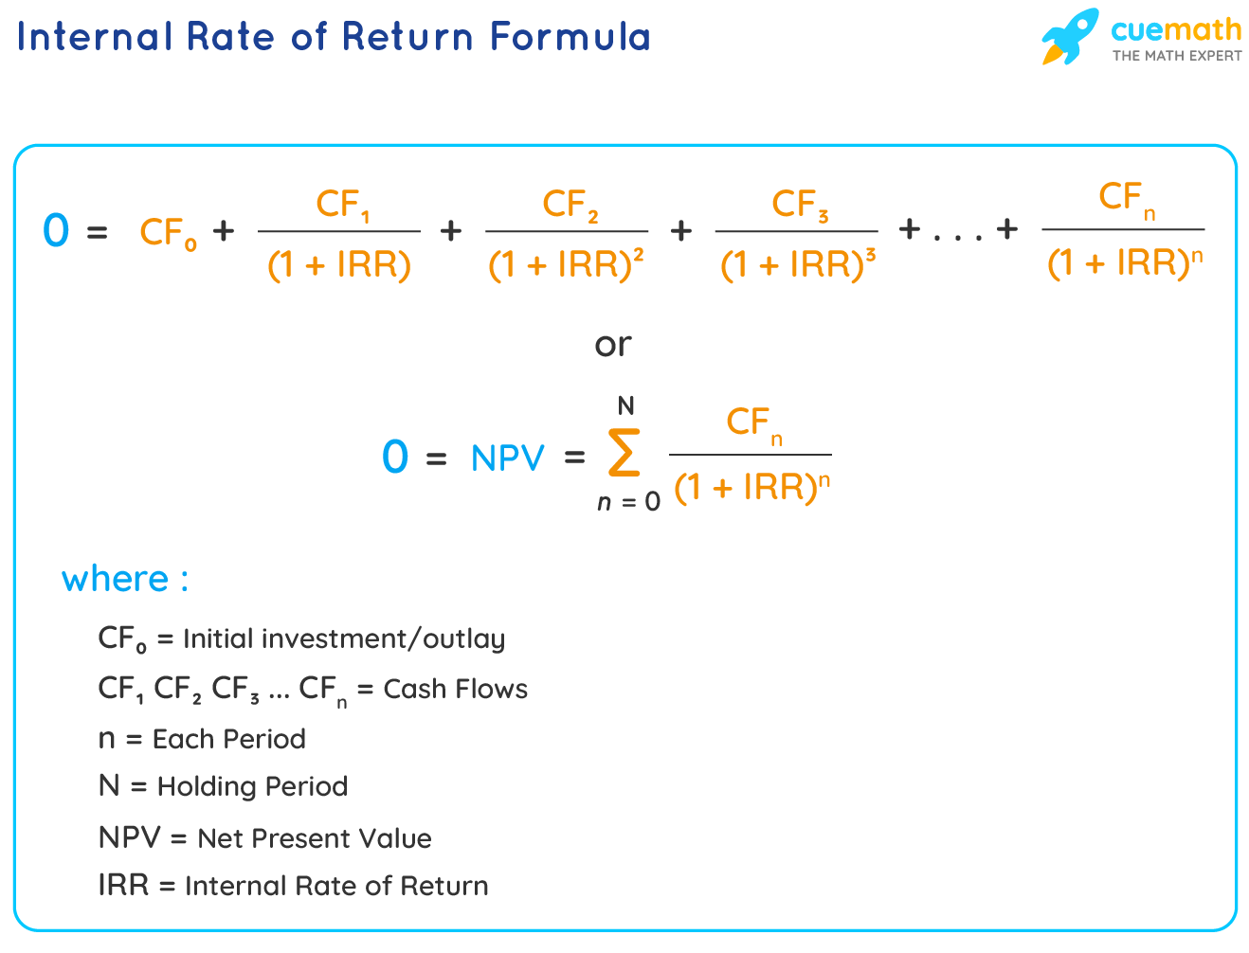
Period | Cash Flow
0 | 987.85 | IRR | 4.54%
1 | -44.35
2 | -44.35
3 | -44.35
4 | -44.35
5 | -44.35
6 | -44.35
7 | -44.35
8 | -44.35
9 | -44.35
10 | -44.35
11 | -44.35
12 | -44.35
13 | -44.35
14 | -44.35
15 | -44.35
16 | -1044.35

NPV
Period | Cash Flow | Discount Rate | 10%
0 | 987.85 | NPV | $384.76
1 | -44.35
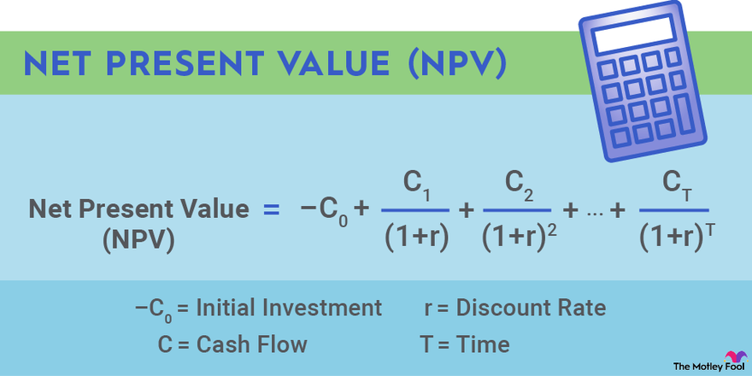
2 | -44.35
3 | -44.35
4 | -44.35
5 | -44.35
6 | -44.35
7 | -44.35
8 | -44.35
9 | -44.35
10 | -44.35
11 | -44.35
12 | -44.35
13 | -44.35
14 | -44.35
15 | -44.35
16 | -1044.35

Investment Portfolios
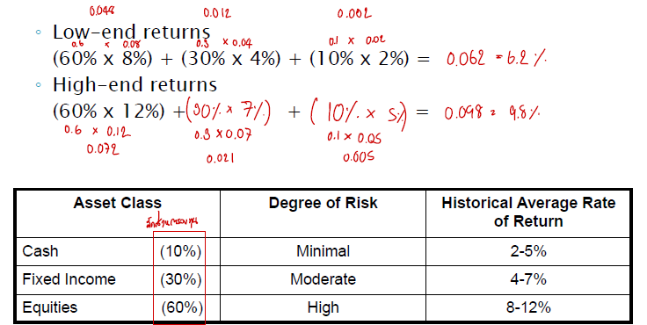
Asset | Degree of Risk | Weight | Historical Average Low Rate of Return | Historical Average High Rate of Return | Low-end returns | 4.95%
Cash | Minimal | 23.00% | 0.02 | 0.05 | High-end returns | 8.89%
Fixed Income | Moderate | 30.00% | 0.04 | 0.07
Equities | High | 47.00% | 0.07 | 0.12 | ถ้า Range ระหว่าง Low กับ High End Return กว้าง แสดงว่าเสี่ยงมาก
 |  |  |  |  | ถ้า Range ระหว่าง Low กับ High End Return แคบ แสดงว่าเสี่ยงน้อย

